Caso Resuelto
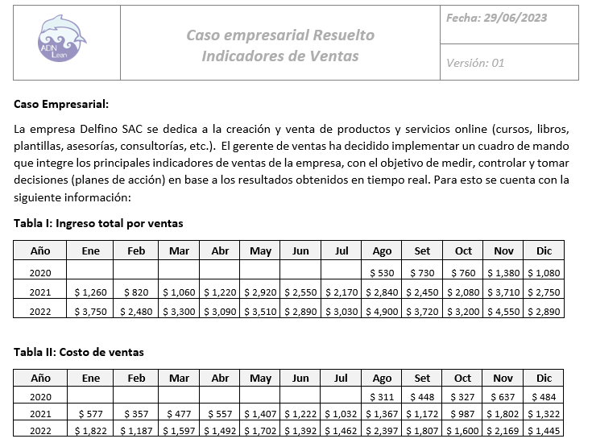
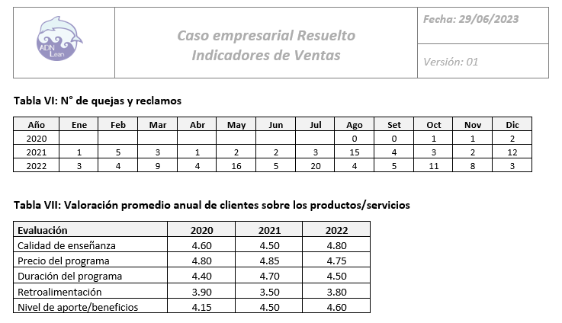

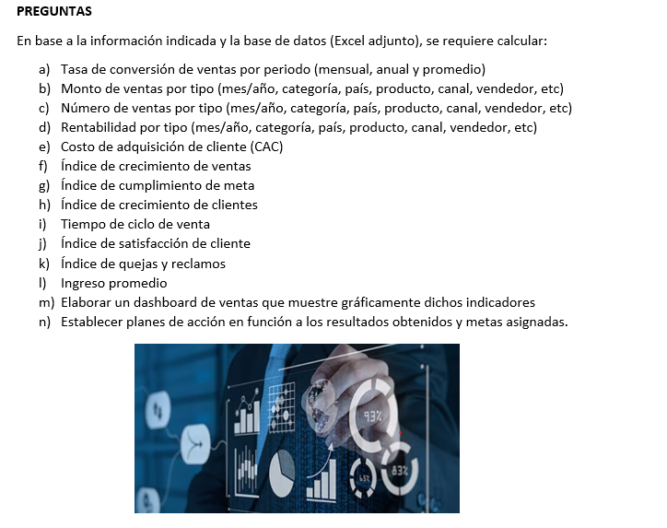

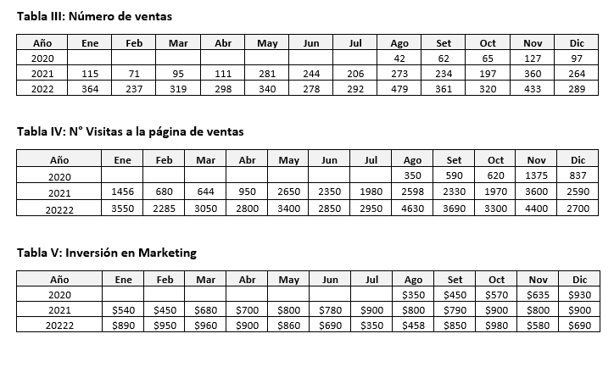

DS
Dashboard de Ventas
Total Ventas
$41.310
Facturación
4010
Productos vendidos
Rentabilidad
$21.238
Anual
Tasa de conversión
10,1%
CAC
2,28
Anual
$/cliente
Índice de Satisfacción del cliente
90%
Índice de quejas y reclamos
2,3%
Anual
Ingreso promedio
10,3
Anual
$/cliente
Índice de cumplimiento de meta de ventas
82,6%
Anual
Índice de clientes nuevos
63,6%
2022
Tiempo de ciclo de venta
11,51
Anual
und

Delfino SAC
Anual
Anual

Tasa de conversión (%)
 | Tasa de Conversión | Tasa de Conversión
Ene | 10.3% | 10.3%
Feb | 10.4% | 10.4%
Mar | 10.5% | 10.5%
Abr | 10.6% | 10.6%
May | 10.0% | 10.0%
Jun | 9.8% | 9.8%
Jul | 9.9% | 9.9%
Ago | 10.3% | 10.3%
Set | 9.8% | 9.8%
Oct | 9.7% | 9.7%
Nov | 9.8% | 9.8%
Dic | 10.7% | 10.7%
Ventas totales mensuales ($)
 | Total
Ene | 0.4k
Feb | 0.2k
Mar | 0.3k
Abr | 0.3k
May | 0.3k
Jun | 0.3k
Jul | 0.3k
Ago | 0.5k
Set | 0.4k
Oct | 0.3k
Nov | 0.4k
Dic | 0.3k
Costo de Adquisición de clientes ($/cliente)
 | Total
Ene | 2.45
Feb | 4.01
Mar | 3.01
Abr | 3.02
May | 2.53
Jun | 2.48
Jul | 1.20
Ago | 0.96
Set | 2.35
Oct | 3.06
Nov | 1.34
Dic | 2.39
Ventas por tipo de pago (%)
 | Total
Contado | 70.2%
Paypal | 23.7%
Tarjeta de crédito | 4.1%
Tarjeta de débito | 2.0%
Índice de crecimiento de ventas (%)
 | Total
2020 | $4,480
2021 | $25,830
2022 | $41,310

Rentabilidad total por mes ($)
 | Total
Ene | 1.9k
Feb | 1.3k
Mar | 1.7k
Abr | 1.6k
May | 1.8k
Jun | 1.5k
Jul | 1.6k
Ago | 2.5k
Set | 1.9k
Oct | 1.6k
Nov | 2.4k
Dic | 1.4k
Ventas Totales mensuales (unidades)
 | Total
Ene | 0.4k
Feb | 0.2k
Mar | 0.3k
Abr | 0.3k
May | 0.3k
Jun | 0.3k
Jul | 0.3k
Ago | 0.5k
Set | 0.4k
Oct | 0.3k
Nov | 0.4k
Dic | 0.3k
Indice de quejas y reclamos (%)
 | Total
Ene | 0.8%
Feb | 1.7%
Mar | 2.8%
Abr | 1.3%
May | 4.7%
Jun | 1.8%
Jul | 6.8%
Ago | 0.8%
Set | 1.4%
Oct | 3.4%
Nov | 1.8%
Dic | 1.0%
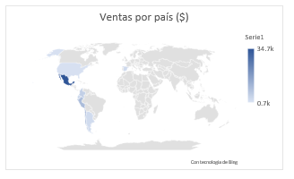
Ventas por vendedor ($)
 | Total
Karol Aponte | $110
Carlos Meza | $330
Felipe Vargas | $1,100
María Rojas | $3,420
Juan Perez | $4,670
Pedro Lopez | $31,680

Indice de satisfacción del cliente (%)
 | Total
Calidad de enseñanza | 4.50
Duración del programa | 4.43
Nivel de aporte/beneficios | 4.00
Precio del programa | 4.80
Retroalimentación | 3.23
Ventas por categoría (%)
 | Total
Programa | 76.7%
Curso | 19.6%
Consultoría | 2.7%
Asesoría | 0.8%
Plantilla | 0.3%
Ventas por canal ($)
 | Total
Linkedin | 0.1k
Facebook | 0.3k
Afiliados | 0.3k
Instagram | 0.4k
Tik Tok | 0.9k
Hotmart | 1.7k
Página web | 3.0k
Youtube | 5.6k
Udemy | 29.0k
Ventas por categoría mensual ($)
 | Asesoría | Consultoría | Curso | Plantilla | Programa
Ene | 0.03k | 0.10k | 0.66k | 0.01k | 2.95k
Feb | 0.03k | 0.10k | 0.51k | 0.01k | 1.83k
Mar | 0.03k | 0.10k | 0.70k | 0.01k | 2.46k
Abr | 0.03k | 0.10k | 0.60k | 0.01k | 2.35k
May | 0.03k | 0.10k | 0.60k | 0.01k | 2.77k
Jun | 0.03k | 0.10k | 0.42k | 0.01k | 2.33k
Jul | 0.03k | 0.10k | 0.61k | 0.01k | 2.28k
Ago | 0.03k | 0.10k | 1.05k | 0.01k | 3.71k
Set | 0.03k | 0.10k | 0.69k | 0.01k | 2.89k
Oct |  |  | 0.76k |  | 2.44k
Nov | 0.06k | 0.20k | 0.89k | 0.02k | 3.38k
Dic |  |  | 0.60k |  | 2.29k
Ingreso promedio ($/cliente)
 | Total
Ene | 10.3
Feb | 10.5
Mar | 10.3
Abr | 10.4
May | 10.3
Jun | 10.4
Jul | 10.4
Ago | 10.2
Set | 10.3
Oct | 10.0
Nov | 10.5
Dic | 10.0

1
1

1

N° Ventas por Producto Histórico
 | Analista de modelamiento de procesos con bizagi | Analista de simulación de procesos con Bizagi | Implementador Líder en Gestión por procesos de 0 a experto | Implementador Líder ISO 9001:2015+Auditor Interno | Máster en Control estádistico de Procesos con Minitab | Master en Gestión y mejora de procesos
Ago |  |  | 10 |  |  | 29
Set |  |  | 16 |  |  | 43
Oct |  |  | 29 |  |  | 33
Nov |  |  | 27 |  |  | 97
Dic |  |  | 26 |  |  | 68
Ene |  |  | 39 |  |  | 73
Feb |  |  | 17 |  |  | 51
Mar |  |  | 29 |  | 11 | 52
Abr |  |  | 41 |  | 10 | 57
May |  |  | 36 | 115 | 66 | 61
Jun |  |  | 37 | 126 | 22 | 56
Jul |  |  | 19 | 101 | 26 | 57
Ago |  |  | 23 | 152 | 18 | 77
Set |  |  | 10 | 127 | 30 | 64
Oct |  |  | 11 | 98 | 18 | 67
Nov | 15 |  | 35 | 137 | 44 | 126
Dic | 9 |  | 24 | 84 | 24 | 120
Ene | 19 |  | 28 | 151 | 19 | 144
Feb | 25 |  | 14 | 92 | 12 | 91
Mar | 26 |  | 19 | 131 | 25 | 115
Abr | 25 |  | 24 | 113 | 11 | 122
May | 18 |  | 19 | 131 | 23 | 146
Jun | 14 |  | 16 | 98 | 12 | 135
Jul | 31 |  | 15 | 85 | 15 | 143
Ago | 45 | 6 | 35 | 159 | 19 | 212
Set | 28 | 4 | 21 | 102 | 16 | 187
Oct | 33 | 5 | 20 | 91 | 18 | 153
Nov | 36 | 2 | 16 | 138 | 35 | 200
Dic | 21 | 4 | 14 | 93 | 21 | 136
Índice de cumplimiento de meta de ventas (%)
 | Total
2020 | 89.6%
2021 | 86.1%
2022 | 82.6%
Índice de clientes nuevos (%)
 | Total
2020
2021 | 523.66%
2022 | 63.61%

Planes de Acción
PLANES DE ACCIÓN
S | M |  |  |  | A |  |  |  | R | T
Indicador | UMD | Resultado 2020 | Resultado 2021 | Resultado 2022 | Meta 2022 | Óptimo | Tolerable | Deficiente | N° | Frecuencia medición | Planes de acción | Responsable | Fecha cumplimiento | Status
Tasa de conversión | % | 10.4% | 10.3% | 10.1% | 15% | >12% | [8%,12%] | <8% | 1 | Anual | Mejorar la calidad del contenido de la página de ventas | Jefe de Marketing | 2023-06-15 | En proceso
Monto de Ventas | $ | $4,480 | $25,830 | $41,310 | $60,000 | >50,000 | [30,000;50,000] | <30,000 | 2 | Mensual/anual | Implementar estrategias de creación de contenido eficientes | Jefe de Marketing | 2023-08-15 | Finalizado
Número de Ventas | und | 393 | 2,451 | 4,010 | 6,000 | >5,000 | [4,000;5,000] | <4,000 | 3 | Mensual/anual | Gestionar campañas de remarketing | Jefe de Marketing | 2023-06-15 | En proceso
Rentabilidad | $ | $2,273 | $13,551 | $21,238 | $30,000 | >25,000 | [20,000;25,000] | <20,000 | 4 | Mensual/anual | Aplicar estrategias de cross selling y up selling | Jefe de Ventas | 2023-07-30 | Pendiente
Costo de adquisición de cliente (CAC) | $/cliente | 7.47 | 3.69 | 2.28 | 1 | <1 | [1;2] | >2 | 5 | Anual | Crear alianzas estrastegicas con otras empresas | Jefe de Ventas | 2023-08-15 | Finalizado
Indice de crecimiento de ventas | % | - | 0.0% | 0.0% | 500% | >400% | [300%;400%] | <300% | 6 | Anual | Establecer un programa de entrenamiento al equipo de ventas | Jefe de Ventas | 2023-06-15 | En proceso
Índice de cumplimiento de meta | % | 89.6% | 86.1% | 82.6% | 95% | >90% | [80%;90%] | <80% | 7 | Mensual/anual | Establecer objetivos reales y viables a la empresa | Jefe de Ventas | 2023-08-15 | Finalizado
Indice de clientes nuevos | % | - | 523.66% | 63.61% | 750% | >700% | [500%;750%] | <500% | 8 | Mensual/anual | Difundir contenido orgánico en las redes sociales | Jefe de Marketing | 2023-06-15 | En proceso
Tiempo de ciclo de venta | dias | 13.8 | 10.2 | 11.5 | 8 | <8 | [8;12] | >12 | 9 | Mensual/anual | Simplificar el proceso de compra | Jefe de Marketing | 2023-06-15 | En proceso
Indice de satistación de cliente | % | 87% | 88% | 90% | 90% | >85% | [4,000;5,000] | <4,000 | 10 | Anual | Realizar encuestas de satisfacción de cliente | Jefe de Calidad | 2023-07-30 | Pendiente
Indice de quejas y reclamos | % | 1.02% | 2.16% | 2.29% | 0.50% | <1% | [1%;3%] | >3% | 11 | Mensual/anual | Definir niveles, plazos y áreas de atención | Jefe de Ventas | 2023-07-30 | Pendiente
Ingreso promedio | $/cliente | 11.4 | 10.5 | 10.3 | 10 | >15 | [12;15] | <12 | 12 | Mensual/anual | Realizar investigación de mercado | Jefe de Ventas | 2023-08-15 | Finalizado
Facturación anual ($)
Rentabilidad Anual ($)
 |  |  |  |  |  |  |  |  |  |  | Invertir en SEO | Jefe de Marketing | 2023-07-30 | Pendiente
 |  |  |  |  |  |  |  |  |  |  | Optimizar la experiencia de usuario (incluido check out) | Jefe de Marketing | 2023-08-15 | Finalizado
 |  |  |  |  |  |  |  |  |  |  | Aplicar estrategias de inboud marketing | Jefe de Marketing | 2023-06-15 | En proceso
 |  |  |  |  |  |  |  |  |  |  | Mejorar los CTA de la página web | Jefe de Marketing | 2023-07-30 | Pendiente
 |  |  |  |  |  |  |  |  |  |  | Crear un proceso de onboarding efectivo | Jefe de Marketing | 2023-07-30 | Pendiente
 |  |  |  |  |  |  |  |  |  |  | Optimizar las políticas de incentivos por cumplimiento de metas | Jefe de Ventas | 2023-06-15 | En proceso
 |  |  |  |  |  |  |  |  |  |  | Implementar un CRM de ventas | Jefe de Ventas | 2023-07-30 | Pendiente
 |  |  |  |  |  |  |  |  |  |  | Aplicar estrategias de enfoque en el buyer persona | Jefe de Marketing | 2023-08-15 | Finalizado
 |  |  |  |  |  |  |  |  |  |  | Desarrollar estrategias de email marketing | Jefe de Marketing | 2023-07-30 | Pendiente
 |  |  |  |  |  |  |  |  |  |  | Invertir en innovación de productos y servicios ofrecidos | Alta dirección | 2023-08-15 | Finalizado
 |  |  |  |  |  |  |  |  |  |  | Personalizar la experiencia del cliente (estrategias de fidelización) | Jefe de Ventas | 2023-08-15 | Finalizado
Meta rentabilidad |  | $30,000 | $30,000 | $30,000
Meta ventas |  | $60,000 | $60,000 | $60,000

TD2
TABLAS DINÁMICAS 2

Tasa de conversión (%)
Año | Suma de Tasa de Conversión
2020 | 10.4%
2021 | 10.3%
2022 | 10.1%
Total general | 10.2%

Ventas totales ($)
Año | Suma de Ingreso Total ($)
2020 | $4,480
2021 | $25,830
2022 | $41,310
Total general | $71,620

Ventas totales (und)
Año | Suma de Cantidad
2020 | 393
2021 | 2451
2022 | 4010
Total general | 6854

Rentabilidad total ($)
Año | Suma de Rentabilidad
2020 | $2,273
2021 | $13,551
2022 | $21,238
Total general | $37,062

Costo de Adquisición de clientes ($/cliente)
Año | Suma de CAC
2020 | 7.47
2021 | 3.69
2022 | 2.28
Total general | 3.08

Índice de crecimiento de ventas (%)
Año | Suma de Ingreso Total ($)
2020 | $4,480
2021 | $25,830
2022 | $41,310
Total general | $71,620

Índice de cumplimiento de meta de ventas (%)
Año | Suma de Indice meta ventas
2020 | 89.6%
2021 | 86.1%
2022 | 82.6%
Total general | 84.3%

Índice de clientes nuevos (%)
Año | Suma de Cantidad | Suma de Cantidad2 | Suma de Cantidad3
2020 | 393
2021 | 2451 | 2058 | 523.66%
2022 | 4010 | 1559 | 63.61%
Total general | 6854

Tiempo de ciclo de venta (días)
Año | Promedio de Tiempo
2020 | 13.8
2021 | 10.2
2022 | 11.5
Total general | 11.2

Valoraciones promedio de los clientes:
Año | Promedio de Valoración
2020 | 4.37 | 87.4%
2021 | 4.41 | 88.3%
2022 | 4.49 | 89.8%
Total general | 4.44

Tasa de conversión (%)
Ventas totales ($)
Indice de quejas y reclamos (%)
Año | Suma de Indice de Reclamos
2020 | 1.0%
2021 | 2.2%
2022 | 2.3%
Total general | 2.2%

Ingreso promedio ($/cliente)
Año | Suma de Ingreso promedio
2020 | 11.4
2021 | 10.5
2022 | 10.3
Total general | 10.4

Ventas totales (und)
Rentabilidad total ($)

Caso propuesto
CASO PROPUESTO
Una empresa gráfica(flexográfica) requiere establecer estrategias para incrementar las ventas, ya que el ultimo período
se ha visto afectado de forma crítica debido al incremento de sus costos fijos, competencia agresiva y crisis del rubro gráfico.
Para ello, el analista comercial cuenta con la siguiente información:

Año | N° ventas | Precio de venta | Ingreso Total | Tiempo ciclo | Precio de costo | Costo total | Rentabilidad | N° Visitas | Inversión marketing | N° Quejas y reclamos | Meta de venta
2020 | 120 | S/20.00 | S/2,400.00 | 12 | S/8.00 | S/960.00 | S/1,440.00 | 850 | S/600.00 | 3 | S/3,000.00
2021 | 135 | S/18.00 | S/2,430.00 | 10 | S/9.00 | S/1,215.00 | S/1,215.00 | 1200 | S/800.00 | 5 | S/4,000.00
2022 | 118 | S/19.00 | S/2,242.00 | 8 | S/10.00 | S/1,180.00 | S/1,062.00 | 1350 | S/900.00 | 8 | S/5,000.00


En base a la información de la tabla, se requiere:
a) Tasa de conversión de ventas por periodo (anual y promedio)
b) Monto de ventas por por periodo
c) Número de ventas por periodo
d) Rentabilidad por por periodo
e) Costo de adquisición de cliente (CAC)
f) Índice de crecimiento de ventas
g) Índice de cumplimiento de meta
h) Índice de crecimiento de clientes
i) Tiempo de ciclo de venta
j) Índice de satisfacción de cliente
k) Índice de quejas y reclamos
l) Ingreso promedio
m) Elaborar un dashboard de ventas que muestre gráficamente dichos indicadores
n) Establecer planes de acción en función a los resultados obtenidos y metas asignadas.

